Toelichting
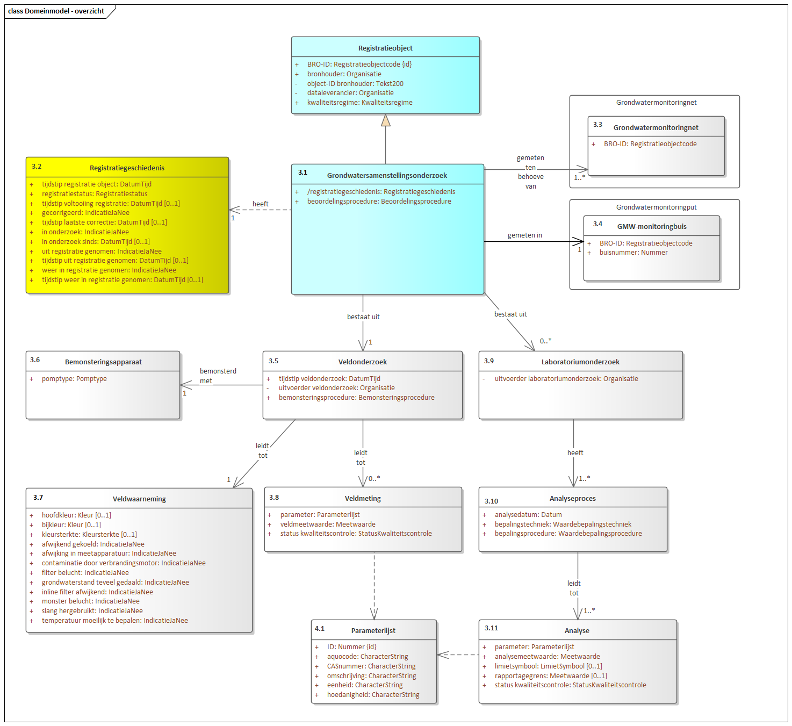
Format Name | BROObjects - data exemplification format
Format Version | 0.7
Format Definition | https://github.com/PlatformMeetnetbeheerders/BRO-Spreadsheet-en-tabelformat/blob/master/Documentatie.pdf
File Type | Excel
File Contents | VeldMonster | Waarnemingen | Metingen | LabOnderzoek | Analyse | Parameters
Object Type | Groundwater Analysis Report (GAR)
Object Identification | broId

Vereenvoudigd BRO-domeinmodel t.b.v. spreadsheet- en tabelformat

Dit vereenvoudigde domeinmodel is tot stand gekomen via groepering van BRO-entiteiten op basis van hun onderlinge kardinaliteit (0..*,1, 1..*, etc.)
De aanpak en achtergronden hiervan zijn beschreven en terug te vinden in de op GitHub beschikbare documentatie (zie link in de header)
De samenstellende entiteiten per entiteitgroep zijn terug te vinden in respectievelijke spreadsheets verderop in dit bestand

Oorspronkelijk BRO-domeinmodel (hierarchisch)

